批處理&上傳資源
 | Step | 步驟目的 | 操作
Juno 1-6 | 1 | 收資源
 | 2 | 修改批處理 | 點擊D:\LetUsRoll\01 游戏资源\【00 批处理数据录入】.xlsx，此文檔裡增加相應的遊戲資源數據
 |  |  | 例：在【遊戲資源】裡增加吹牛模式UI。D:\LetUsRoll\01 游戏资源\00 UI\2.1 吹牛模式
 |  |  | 再在【目標文件夾】裡增加cocosui\cocosstudio\ui\（此處文件夾序號需跟【遊戲資源】的數字一一對應，後綴應是相應系統的英文名稱）

此處為開關，填1開啟，填零關閉

 | 3 | 修改批處理 | 在00 总览&拼装页裡，複製“J”這一整列，右鍵點擊【01 游戏资源——Resoures】.bat，選中編輯，在記事本內，全選後張貼並保存

 | 4 | 執行批處理 | 執行【01 游戏资源——Resoures】.bat

 | 5 | 運行cocos | 【LetUsRoll】裡點擊【Resoures】-【cocosui】-【cocosui.ccs】

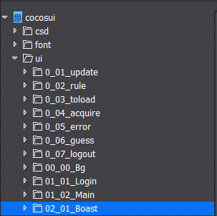
 | 6 | 上傳cocos資源 | 在cocos裡點擊UI，找到新增的文件夾，右鍵跳轉，點擊D:\LetUsRoll\Resoures\cocosui\cocosstudio\ui裡相應的資源，全選拖入後並保存
 |  |  | 上傳SVN
 |  |  | 例：

操作流程
Step | 步驟目的 | 操作
1 |  | cocos裡打開csd，新建文件夾（文件夾名需要和UI裡的文件夾名一致）
 |  | 然後在新建好的文件夾，裡面建立新建文件（文件名後綴前面是文件夾名後面是Layer.csd），選擇類型為圖層
 |  | 例：

2 |  | 在Layer上面掛節點，掛的節點需要改名，一般掛兩個主控節點，Bg和PanelBase，分別控制背景與除背景外的所有
 |  | 製作時，防止背景被拖動，所以Bg下的背景節點需鎖住
 |  | 為了製作圖與效果圖位置保持一致，在製作時，Bg裡需要多掛一個節點用與示意圖，製作完畢該節點即可刪除，所以命名無規則
 |  | 示意圖可以直接拖進cocos內，默認在最下方，用完要記得刪掉，拖入時注意圖片名稱不能是中文
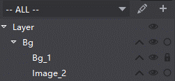
 |  | 例：

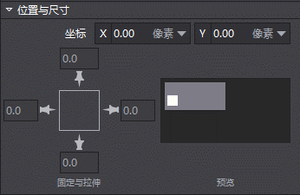
3 |  | 製作時，考慮自適應，上下左右居中對齊，根据示意图，分几块
 |  | 例：

4 |  | 控件命名參考控件命名類型

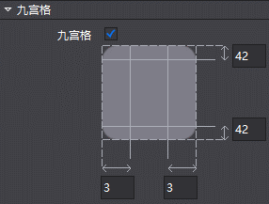
5 |  | 掛圖片控件時，要看看是不是切過九宮的，如果是那就需要選中九宮格
 |  | 例：

6 |  | 通常锚点为0.5，即居中
 |  | 例：

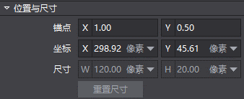

7 |  | 无论是哪种控件都不要拉伸，拉伸会导致变形

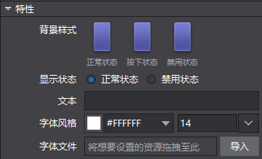
8 |  | 按钮控件也要看看是否切过九宫，在特性里，背景样式中三个状态都需要根据需求挂入相应资源
 |  | 例：

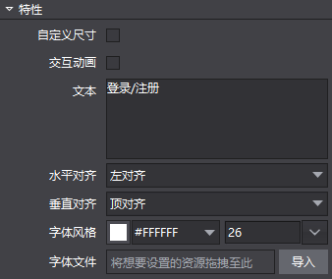
9 |  | 文本中，需要注意字体的颜色与大小，如有美术设计的字体，需要在字体文件中拖入相应资源
 |  | 例：

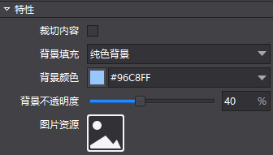
10 |  | 基础容器要注意触碰区域的大小与透明度
 |  | 例：

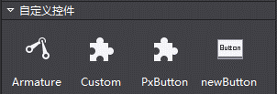
11 |  | 按键控件不要用cocos自带的，需要用PxButton

12 |  | 界面拼好，一定要保存並選擇發佈與打包
 |  | 並在D:\LetUsRoll\Resoures\cocosui裡點擊【运行.bat】

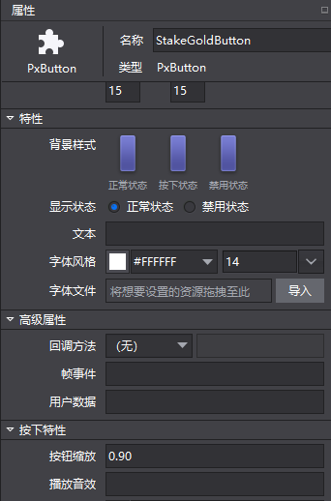
13 |  | 如果需要按钮按下有改变，需要改变【按钮】缩放的值
 |  | 例：

